1 ออป.
ข้อมูลการสำรวจราคาไม้
เพื่อเผยแพร่แก่ผู้ปลูกและผู้รับซื้อ-ขายไม้สวนป่า
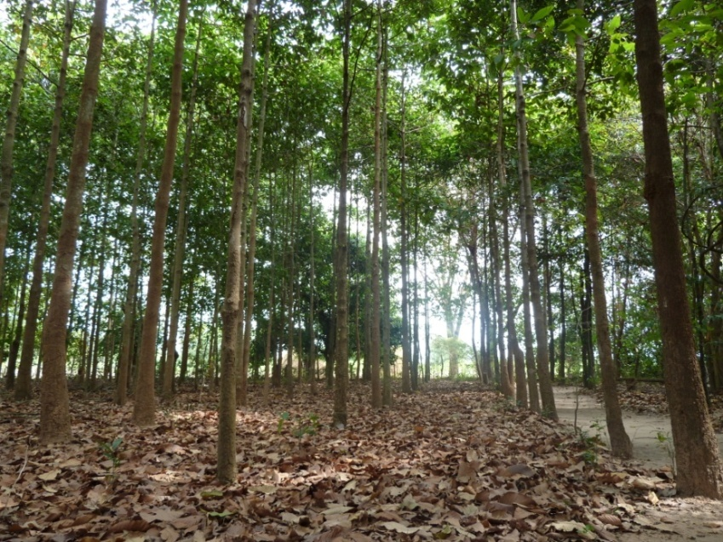
๑. ราคาไม้สักสวนป่า องค์การอุตสาหกรรมป่าไม้ (อ.อ.ป.)
๒. ราคาไม้แปรรูป บริษัทเอกชน
๓. ราคาไม้เนื้ออ่อน บริษัทเอกชน
๔. ราคาไม้ยูคาลิปตัส บริษัทเอกชน
๕. ราคารับซื้อ - ขายไม้สักสวนป่า
๖. ราคารับซื้อ - ขายไม้สัก,ไม้ยูคาลิตัส,ไม้รวม ของเกษตรกร
๗. สูตรคำนวณปริมาตรไม้
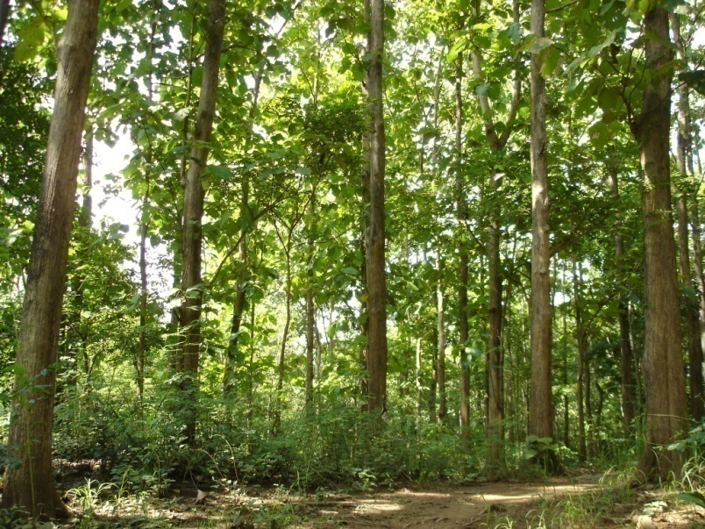

สำรวจข้อมูลราคาไม้ประจำเดือนกุมภาพันธ์ 2558
(สำรวจข้อมูลระหว่างตุลาคม 2557 - มกราคม 2558)
โดยส่วนปลูกป่าภาคเอกชน สำนักส่งเสริมการปลูกป่า กรมป่าไม้
แหล่งข้อมูล http://www.forest.go.th/wood_value/index.htm

ราคาขายไม้สักจากสวนป่าขององค์การอุตสาหกรรมป่าไม้ (อ.อ.ป.)

กลุ่ม | ขนาดความโตที่ |  | ความยาว | จำนวนท่อนต่อ |  | ราคาไม้ (บาท/ลูกบาศก์เมตร) |  |  |  |  | หมายเหตุ | 1
ที่ | เส้นรอบวง (เซนติเมตร) |  | (เมตร) | ลูกบาศก์เมตร |  | ตุลาคม 57 | พฤศจิกายน 57 | ธันวาคม 57 | มกราคม 58 | กุมภาพันธ์ 58
1 | 30-34 |  | 2 เมตร | 61.4 |  | 2,800 | 2,800 | 2,800 | 2,800 | 2,800
 |  |  | 4 เมตร | 30.7 |  | 3,100 | 3,100 | 3,100 | 3,100 | 3,100
 |  |  | 6 เมตร | 20.5 |  | 3,600 | 3,600 | 3,600 | 3,600 | 3,600
 |  |  | 6 เมตรขึ้นไป | 12.3 |  | 3,900 | 3,900 | 3,900 | 3,900 | 3,900
 | 35-39 |  | 2 เมตร | 45.9 |  | 3,100 | 3,100 | 3,100 | 3,100 | 3,100
 |  |  | 4 เมตร | 23 |  | 3,500 | 3,500 | 3,500 | 3,500 | 3,500
 |  |  | 6 เมตร | 15.3 |  | 4,000 | 4,000 | 4,000 | 4,000 | 4,000
 |  |  | 6 เมตรขึ้นไป | 9.2 |  | 4,400 | 4,400 | 4,400 | 4,400 | 4,400
 | 40-44 |  | 2 เมตร | 35.7 |  | 3,600 | 3,600 | 3,600 | 3,600 | 3,600
 |  |  | 4 เมตร | 17.8 |  | 4,300 | 4,300 | 4,300 | 4,300 | 4,300
 |  |  | 6 เมตร | 11.9 |  | 4,900 | 4,900 | 4,900 | 4,900 | 4,900
 |  |  | 6 เมตรขึ้นไป | 7.1 |  | 5,400 | 5,400 | 5,400 | 5,400 | 5,400
 | 45-49 |  | 2 เมตร | 28.5 |  | 4,100 | 4,100 | 4,100 | 4,100 | 4,100
 |  |  | 4 เมตร | 14.2 |  | 5,100 | 5,100 | 5,100 | 5,100 | 5,100
 |  |  | 6 เมตร | 9.5 |  | 5,900 | 5,900 | 5,900 | 5,900 | 5,900
 |  |  | 6 เมตรขึ้นไป | 5.7 |  | 6,400 | 6,400 | 6,400 | 6,400 | 6,400
หมายเหตุ : ข้อมูลได้มาจากองค์การอุตสาหกรรมป่าไม้ (อ.อ.ป.) โทร. 02-2823243 ต่อ 142

กลุ่ม | ขนาดความโตที่ |  | ความยาว | จำนวนท่อนต่อ |  | ราคาไม้ (บาท/ลูกบาศก์เมตร) |  |  |  |  | หมายเหตุ | 2
ที่ | เส้นรอบวง (เซนติเมตร) |  | (เมตร) | ลูกบาศก์เมตร |  | ตุลาคม 57 | พฤศจิกายน 57 | ธันวาคม 57 | มกราคม 58 | กุมภาพันธ์ 58
2 | 50-54 |  | 2 เมตร | 23.3 |  | 4,800 | 4,800 | 4,800 | 4,800 | 4,800
 |  |  | 4 เมตร | 11.6 |  | 6,200 | 6,200 | 6,200 | 6,200 | 6,200
 |  |  | 6 เมตร | 7.8 |  | 7,100 | 7,100 | 7,100 | 7,100 | 7,100
 |  |  | 6 เมตรขึ้นไป | 4.7 |  | 7,800 | 7,800 | 7,800 | 7,800 | 7,800
 | 55-59 |  | 2 เมตร | 19.4 |  | 5,500 | 5,500 | 5,500 | 5,500 | 5,500
 |  |  | 4 เมตร | 9.7 |  | 7,200 | 7,200 | 7,200 | 7,200 | 7,200
 |  |  | 6 เมตร | 6.5 |  | 8,300 | 8,300 | 8,300 | 8,300 | 8,300
 |  |  | 6 เมตรขึ้นไป | 3.9 |  | 9,000 | 9,000 | 9,000 | 9,000 | 9,000
 | 60-64 |  | 2 เมตร | 16.4 |  | 6,300 | 6,300 | 6,300 | 6,300 | 6,300
 |  |  | 4 เมตร | 8.2 |  | 8,300 | 8,300 | 8,300 | 8,300 | 8,300
 |  |  | 6 เมตร | 5.5 |  | 9,500 | 9,500 | 9,500 | 9,500 | 9,500
 |  |  | 6 เมตรขึ้นไป | 3.3 |  | 10,300 | 10,300 | 10,300 | 10,300 | 10,300
 | 65-69 |  | 2 เมตร | 14 |  | 7,300 | 7,300 | 7,300 | 7,300 | 7,300
 |  |  | 4 เมตร | 7 |  | 9,500 | 9,500 | 9,500 | 9,500 | 9,500
 |  |  | 6 เมตร | 4.7 |  | 10,700 | 10,700 | 10,700 | 10,700 | 10,700
 |  |  | 6 เมตรขึ้นไป | 2.8 |  | 11,600 | 11,600 | 11,600 | 11,600 | 11,600
 | 70-74 |  | 2 เมตร | 12.1 |  | 8,200 | 8,200 | 8,200 | 8,200 | 8,200
 |  |  | 4 เมตร | 6.1 |  | 10,400 | 10,400 | 10,400 | 10,400 | 10,400
 |  |  | 6 เมตร | 4 |  | 11,700 | 11,700 | 11,700 | 11,700 | 11,700
 |  |  | 6 เมตรขึ้นไป | 2.4 |  | 12,600 | 12,600 | 12,600 | 12,600 | 12,600
กลุ่ม | ขนาดความโตที่ |  | ความยาว | จำนวนท่อนต่อ |  | ราคาไม้ (บาท/ลูกบาศก์เมตร) |  |  |  |  | หมายเหตุ | 3
ที่ | เส้นรอบวง (เซนติเมตร) |  | (เมตร) | ลูกบาศก์เมตร |  | ตุลาคม 57 | พฤศจิกายน 57 | ธันวาคม 57 | มกราคม 58 | กุมภาพันธ์ 58
2 | 75-79 |  | 2 เมตร | 10.6 |  | 9,300 | 9,300 | 9,300 | 9,300 | 9,300
 |  |  | 4 เมตร | 5.3 |  | 11,600 | 11,600 | 11,600 | 11,600 | 11,600
 |  |  | 6 เมตร | 3.5 |  | 12,900 | 12,900 | 12,900 | 12,900 | 12,900
 |  |  | 6 เมตรขึ้นไป | 2.1 |  | 14,000 | 14,000 | 14,000 | 14,000 | 14,000
3 | 80-84 |  | 2 เมตร | 9.4 |  | 10,400 | 10,400 | 10,400 | 10,400 | 10,400
 |  |  | 4 เมตร | 4.7 |  | 12,800 | 12,800 | 12,800 | 12,800 | 12,800
 |  |  | 6 เมตร | 3.1 |  | 14,200 | 14,200 | 14,200 | 14,200 | 14,200
 |  |  | 6 เมตรขึ้นไป | 1.9 |  | 15,400 | 15,400 | 15,400 | 15,400 | 15,400
 | 85-89 |  | 2 เมตร | 8.3 |  | 11,600 | 11,600 | 11,600 | 11,600 | 11,600
 |  |  | 4 เมตร | 4.2 |  | 14,100 | 14,100 | 14,100 | 14,100 | 14,100
 |  |  | 6 เมตร | 2.8 |  | 15,400 | 15,400 | 15,400 | 15,400 | 15,400
 |  |  | 6 เมตรขึ้นไป | 1.7 |  | 16,900 | 16,900 | 16,900 | 16,900 | 16,900
 | 90-94 |  | 2 เมตร | 7.4 |  | 12,600 | 12,600 | 12,600 | 12,600 | 12,600
 |  |  | 4 เมตร | 3.7 |  | 15,300 | 15,300 | 15,300 | 15,300 | 15,300
 |  |  | 6 เมตร | 2.5 |  | 16,800 | 16,800 | 16,800 | 16,800 | 16,800
 |  |  | 6 เมตรขึ้นไป | 1.5 |  | 18,400 | 18,400 | 18,400 | 18,400 | 18,400
 | 95-99 |  | 2 เมตร | 6.7 |  | 13,800 | 13,800 | 13,800 | 13,800 | 13,800
 |  |  | 4 เมตร | 3.3 |  | 16,700 | 16,700 | 16,700 | 16,700 | 16,700
 |  |  | 6 เมตร | 2.2 |  | 18,200 | 18,200 | 18,200 | 18,200 | 18,200
 |  |  | 6 เมตรขึ้นไป | 1.3 |  | 20,000 | 20,000 | 20,000 | 20,000 | 20,000
กลุ่ม | ขนาดความโตที่ |  | ความยาว | จำนวนท่อนต่อ |  | ราคาไม้ (บาท/ลูกบาศก์เมตร) |  |  |  |  | หมายเหตุ | 4
ที่ | เส้นรอบวง (เซนติเมตร) |  | (เมตร) | ลูกบาศก์เมตร |  | ตุลาคม 57 | พฤศจิกายน 57 | ธันวาคม 57 | มกราคม 58 | กุมภาพันธ์ 58
3 | 100-109 |  | 2 เมตร | 5.7 |  | 14,900 | 14,900 | 14,900 | 14,900 | 14,900
 |  |  | 4 เมตร | 2.9 |  | 18,300 | 18,300 | 18,300 | 18,300 | 18,300
 |  |  | 6 เมตร | 1.9 |  | 19,700 | 19,700 | 19,700 | 19,700 | 19,700
 |  |  | 6 เมตรขึ้นไป | 1.1 |  | 21,500 | 21,500 | 21,500 | 21,500 | 21,500
 | 110-119 |  | 2 เมตร | 4.8 |  | 16,400 | 16,400 | 16,400 | 16,400 | 16,400
 |  |  | 4 เมตร | 2.4 |  | 19,800 | 19,800 | 19,800 | 19,800 | 19,800
 |  |  | 6 เมตร | 1.6 |  | 21,400 | 21,400 | 21,400 | 21,400 | 21,400
 |  |  | 6 เมตรขึ้นไป | 1 |  | 23,200 | 23,200 | 23,200 | 23,200 | 23,200
4 | 120-129 |  | 2 เมตร | 4 |  | 17,900 | 17,900 | 17,900 | 17,900 | 17,900
 |  |  | 4 เมตร | 2 |  | 21,500 | 21,500 | 21,500 | 21,500 | 21,500
 |  |  | 6 เมตร | 1.3 |  | 23,200 | 23,200 | 23,200 | 23,200 | 23,200
 |  |  | 6 เมตรขึ้นไป | 0.8 |  | 25,000 | 25,000 | 25,000 | 25,000 | 25,000
 | 130-139 |  | 2 เมตร | 3.5 |  | 19,400 | 19,400 | 19,400 | 19,400 | 19,400
 |  |  | 4 เมตร | 1.7 |  | 23,500 | 23,500 | 23,500 | 23,500 | 23,500
 |  |  | 6 เมตร | 1.2 |  | 25,300 | 25,300 | 25,300 | 25,300 | 25,300
 |  |  | 6 เมตรขึ้นไป | 0.7 |  | 27,100 | 27,100 | 27,100 | 27,100 | 27,100
 | 140 ขึ้นไป |  | 2 เมตร | 3.0 |  | 20,900 | 20,900 | 20,900 | 20,900 | 20,900
 |  |  | 4 เมตร | 1.5 |  | 25,700 | 25,700 | 25,700 | 25,700 | 25,700
 |  |  | 6 เมตร | 1 |  | 27,500 | 27,500 | 27,500 | 27,500 | 27,500
 |  |  | 6 เมตรขึ้นไป | 0.6 |  | 29,300 | 29,300 | 29,300 | 29,300 | 29,300
หมายเหตุ : ราคาไม้ตามตารางนี้เป็นราคาขายไม้ ณ จุดขายไม้ซึ่ง อ.อ.ป. ได้เริ่มใช้ตั้งแต่วันที่ 1 ตุลาคม 2557 ถึงปัจจุบัน และราคานี้ยังไม่รวมภาษีมูลค่าเพิ่ม |  |  |  |  |  |  |  |  |  |  |  | 5
1) ไม้ที่มีความโตต่ำกว่า 30 ซม.
1.1 ไม้ที่มีความยาวต่ำกว่า 3 เมตร ราคา ลูกบาศก์เมตร ละ 1,500 บาท
1.2 ไม้ที่มีความยาว 3 เมตรขึ้นไป ราคา ลูกบาศก์เมตร ละ 1,500 บาท
2) ความยาวมาตรฐานที่ควรตัดของไม้ที่มีความโตกลุ่มต่าง ๆ ดังนี้
กลุ่มที่ 1 ขนาดความโต (เส้นรอบวง) ที่กึ่งกลางท่อน 30-45 ซม. ตามมาตรฐานให้ตัดยาว 6.5 เมตรขึ้นไป และ 4-6 เมตร เป็นลำดับมาตรฐานที่รองลงมา
กลุ่มที่ 2 ขนาดความโต (เส้นรอบวง) ที่กึ่งกลางท่อน 50-79 ซม. ตามมาตรฐานให้ตัดยาว 6 เมตร (ยกเว้นตัดตามความยาวที่ลูกค้าต้องการ)
กลุ่มที่ 3 และ 4 ขนาดความโต (เส้นรอบวง) ที่กึ่งกลางท่อนมากกว่า 80 ซม.ขึ้นไป ให้ตัดมีความยาว 4 เมตร จัดอยู่ในมาตรฐานของตลาดไม้ในปัจจุบัน
(ยกเว้นตัดตามความยาวที่ลูกค้าต้องการ)
3) ถ้าหากลูกค้าต้องการกำหนดความยาว และคุณภาพของไม้ตามต้องการเป็นกรณีพิเศษ จะปรับราคาเพิ่มขึ้นอีก 5% ของราคาปกติ

ข้อมูลด้านราคาไม้แปรรูป

จังหวัด |  | ชนิดไม้ | ขนาดไม้แปรรูป | ความยาว |  | ราคาซื้อ (บาท/ลูกบาศก์ฟุต) |  |  |  |  | หมายเหตุ | 6
 |  |  | (หนา x กว้าง)นิ้ว | (ฟุต) |  | ตุลาคม 57 | พฤศจิกายน 57 | ธันวาคม 57 | มกราคม 58 | กุมภาพันธ์ 58
จังหวัดกรุงเทพมหานคร |  | ไม้สัก | 1.25*4 | 7.0 ฟุตขึ้นไป |  | 800 | 800 | 800 | 800 | 800
บ.ปราณีตศิลป์การช่าง |  |  | 1.5*5 | 7.0 ฟุตขึ้นไป |  | 1,100 | 1,100 | 1,100 | 1,100 | 1,100
โทร 081-8348663 |  |  | 1*10-12 | 7.0 ฟุตขึ้นไป |  | 1,250 | 1,250 | 1,250 | 1,250 | 1,250
02-689-9416 |  | ไม้แดง | 2*4 | 10 เมตรขึ้นไป |  | 650 | 650 | 650 | 1,380 | 1,380
 |  | ไม้ตะเคียนทอง | 2*4 | 10 เมตรขึ้นไป |  | 430 | 430 | 430 | 950 | 950
 |  | ไม้มะค่าโมง | 2*4 | 10 เมตรขึ้นไป |  | 850 | 850 | 850 | 1,550 | 1,550
 |  | ไม้สนทะเล | 1.5*4-5 | 8 เมตรขึ้นไป |  | 180 | 180 | 180 | 600 | 600
 |  | ไม้หลุมพอ | 2*4-6 | 10 เมตรขึ้นไป |  | 460 | 460 | 460 | ต้องการซื้อด่วน ตามเบอร์โทร
 |  | ไม้เนื้ออ่อน | 1*2 | 8 เมตรขึ้นไป |  | 120 | 120 | 120 | 250 | 250
 |  | ไม้ยางแดง | 1.5*3 | 10 เมตรขึ้นไป |  | 220 | 220 | 220 | 600 | 600
 |  | ไม้ยางพารา | 1.5*3 | 10 เมตรขึ้นไป |  | 150 | 150 | 150 | 480 | 480
จังหวัดสมุทรปราการ |  | ไม้ยางพารา | 1.5*3 | 1-1.3 เมตร |  | 300 | 300 | 300 | 415 | 415
บ.มาสเตอร์วู้ด จำกัด |  |  | 1*3 | 1-1.3 เมตร |  | 295 | 295 | 295 | 300 | 300
โทร 02-740-0112 |  |  | 2*2 | 1-1.3 เมตร |  | 300 | 300 | 300 | 300 | 300
โทรสาร 02-312-8221

ข้อมูลราคาไม้เนื้ออ่อน (ไม่มะม่วงบ้าน,ไม้จามจุรี,ไม้สะเดา,ไม้มะขาม ฯลฯ)

จังหวัด/บริษัท |  | ขนาดเส้นผ่าศูนย์กลาง |  | ความยาว |  | ราคาซื้อ (บาท/ตัน) |  |  |  |  | หมายเหตุ | 7
 |  | ปลายท่อน(นิ้ว) |  | (เมตร) |  | ตุลาคม 57 | พฤศจิกายน 57 | ธันวาคม 57 | มกราคม 58 | กุมภาพันธ์ 58
จังหวันครนายก |  | 8 นิ้วขึ้นไป |  | ไม่เกิน 2.00 เมตร |  | 900 | 900 | 900 | 900 | 900
หจก.ชูเกียรติวัสดุก่อสร้าง |  |  |  | ยาวเกิน 2.00 เมตร |  | 1,000 | 1,000 | 1,000 | 1,000 | 1,000
โทร.037-391345
โทรสาร.037-391308
081-9023442

หมายเหตุ 1) ไม้ที่นำมาต้องมีลักษณะดังนี้
- ไม่มีตา ,กิ่ง,ง่าม,ไม่เป็นโพรง,คด,งอ,ไม่เล็ก,กลม,ตรง
- ไส้ไม่ผุ,ไม่มีสองหน้า,ไม่ฉีกขาด,หน้าตัดเรียบตรงไม่เฉียง
2) หากมีไม้ที่ไม่ได้ขนาดปนมา โรงเลื่อย จะคิดค่าคัดไม้ 300 บาท/ซม.

ข้อมูลราคาไม้ยูคาลิปตัส

จังหวัด/บริษัท |  | ประเภท | ขนาดเส้นผ่าศูนย์กลาง |  | ความยาว | ราคาซื้อ (บาท/ตัน) |  |  |  |  | หมายเหตุ | 8
 |  |  | ปลายท่อน(นิ้ว) |  | (เมตร) | ตุลาคม 57 | พฤศจิกายน 57 | ธันวาคม 57 | มกราคม 58 | กุมภาพันธ์ 58
จังหวัดกาญจนบุรี |  | ไม้ท่อน | 1.0 ขึ้นไป |  | 2.0-2.5 | 600 | 600 | 600 | 600 | 600
บ.สยามฟอเรสทรี จำกัด |  |  | 2.0 ขึ้นไป |  | 2.0-2.5 | 1,200 | 1,200 | 1,200 | 1,200 | 1,200
โทร 034-615000 ต่อ 7051 |  |  | 2.5 ขึ้นไป |  | 2.0-2.5 | 1,250 | 1,250 | 1,250 | 1,250 | 1,250
โทร 034-615040
โทรสาร 034-561512
โทร 081-6164414
จังหวัดอยุธยา |  | ไม้ท่อน | 2.0-2.5 |  | 1.5-2.5 | 1,250 | 1,250 | 1,250 | 1,250 | 1,250
บ.ปัญจพล พัลพ์ อินดัสทรี จก. |  |  | 2.5-10 |  | 1.5-2.6 | 1,500 | 1,500 | 1,500 | 1,500 | 1,500
โทร 035-201997-8 ต่อ 135
โทรสาร 035-201993
จังหวัดบุรีรัมย์ |  | ไม้ท่อน | 2.5 ขึ้นไป |  | 2 | 950 | 950 | 950 | 950 | 950
บ.เค เอ็ม ไอ ฟอเรสท์ จำกัด |  | ไม้ท่อน | 2.5 ขึ้นไป |  | 2 | 1,100 | 1,100 | 1,100 | 1,100 | 1,100
โทร 044-613613 |  | (ลอกเปลือก)
โทรสาร 044-613631
จังหวัดกรุงเทพมหานคร |  | ไม้ท่อน | 1.5-12 |  | 1.0-2.0 | 900 | 900 | 900 | 900 | 900
บ.ไม้อัดไทย จำกัด |  | ไม้ท่อน | 2 |  | 1.0-2.0 | 1,100 | 1,100 | 1,100 | 1,100 | 1,100
โทร 02-398-5155 |  | ไม้ท่อน | 2.5-12 |  | 1.0-2.0 | 1,400 | 1,400 | 1,400 | 1,400 | 1,400
โทรสาร 02-399-1384

ข้อมูลราคาไม้ยูคาลิปตัส

จังหวัด/บริษัท |  | ประเภท | ขนาดเส้นผ่าศูนย์กลาง |  | ความยาว | ราคาซื้อ (บาท/ตัน) |  |  |  |  | หมายเหตุ | 9
 |  |  | ปลายท่อน(นิ้ว) |  | (เมตร) | ตุลาคม 57 | พฤศจิกายน 57 | ธันวาคม 57 | มกราคม 58 | กุมภาพันธ์ 58
จังหวัดฉะเชิงเทรา |  | ไม้ท่อน | 1.5-2 |  | 2.0-2.5 | 500 | 500 | 500 | 500 | 500
บ.อะโกรไลน์ จำกัด |  | (ไม้รวม)
โทร 038-531-284-5 ต่อ 3118
โทร 038-855-055 ต่อ 254,215
จังหวัดชลบุรี |  | ไม้ท่อน | 1.5-2 |  | 1.8-2.0 | 900 | 900 | 900 | 900 | 900
บ.สยามฟอเรสทรี ดีวีลอปเมนต์ |  |  | 2.5 ขึ้นไป |  | 1.8-2.0 | 1,100 | 1,100 | 1,100 | 1,100 | 1,100
โทร 038-722-272-6-142
โทรสาร 038-722-269-70

